상품제안서
고양이메모잇(주문제작형) | 상품코드: S05344

 |  |  |  |  |  |  | 02-713-8555 | www.synergygift.co.kr
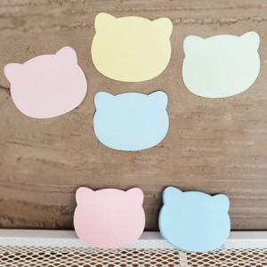

【상세/제작정보】 | 귀여운 고양이 모양으로 시선을 잡는 메모잇

【인쇄/포장옵션】 | 내지먹1도 / OPP(비닐)

【공급단가】 | 수량 | 1,000~ | 2,000~ | 3,000~ | 5,000~ | 10,000~
*VAT별도 | 20매 | 400원 | 340원 | 300원 | 260원 | 240원
 | 30매 | 510원 | 440원 | 430원 | 380원 | 350원
 | 50매 | 710원 | 630원 | 500원 | 450원 | 400원

【상품 URL】 | https://www.synergygift.co.kr:443/src/goods_detail.php?gdno=5605

